关系图
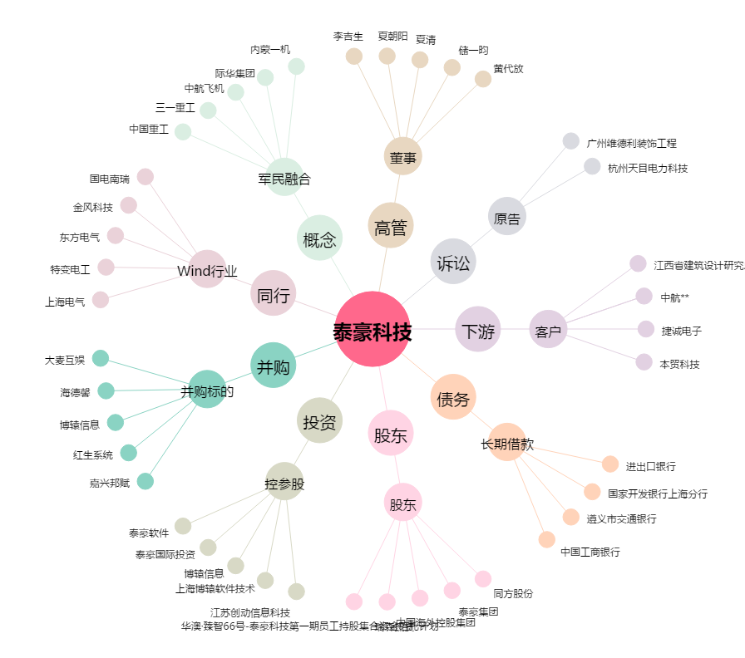
泰豪科技[600590.SH] - 关系概览图

